A-Report Tools
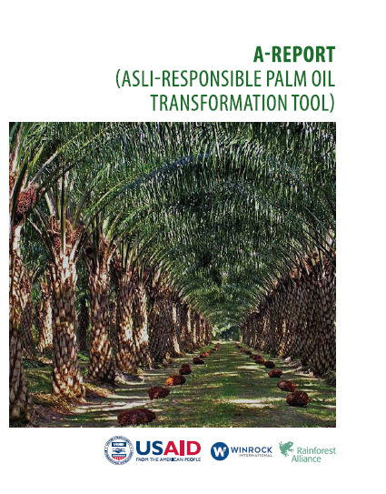
The A-Report provides a set of a Key Performance Indicators (KPI) that represent the key factors needed to assess sustainable practices. The A-Report covers three elements: an assessment checklist, a score-calculation system, and a report template.
The A-Report is voluntary and is intended to aid private companies in the implementation of their sustainability commitments. It can also serve as simulation model to help private companies familiarize themselves with the sustainability standards that are currently applied in the palm oil sector (e.g., Roundtable on Sustainable Palm Oil (RSPO), Indonesia Sustainable Palm Oil (ISPO), etc.).

A-Report menyediakan satu set alat penilaian dalam bentuk sistem Indikator Kinerja Kunci (IKK) yang mewakili faktor kunci yang dibutuhkan untuk menilai praktik berkelanjutan. A-Report mencakup tiga elemen: daftar periksa penilaian, sistem perhitungan skor, dan format laporan.
A-Report bersifat sukarela dan dimaksudkan untuk membantu perusahaan swasta dalam mengimplementasikan komitmen keberlanjutan mereka. Ini juga dapat berfung si sebagai model simulasi untuk membantu perusahaan swasta membiasakan diri de ngan standar keberlanjutan yang saat ini diterapkan di sektor kelapa sawit (misalnya, Roundtable on Sustainable Palm Oil (RSPO), Indonesia Sustainable Palm Oil (ISPO), dll.).

LAMPIRAN 8
Format Pengukuran Skor

DISCLAIMER
This document is made possible by the generous support of the American people through the United States Agency for International Development (USAID). The contents are the responsibility of Winrock International and do not necessarily reflect the views of USAID, the United States Government or Winrock International.
Dokumen ini dibuat atas bantuan rakyat Amerika melalui United State Agency for International Development (USAID). Isi menjadi tanggung jawab Winrock International dan tidak mencerminkan pandangan USAID, Pemerintah Amerika Serikat atau Winrock International.

